Sheet1
■AWSコンソールからサーバ起動/停止/再起動手順

No | 手順
1 | 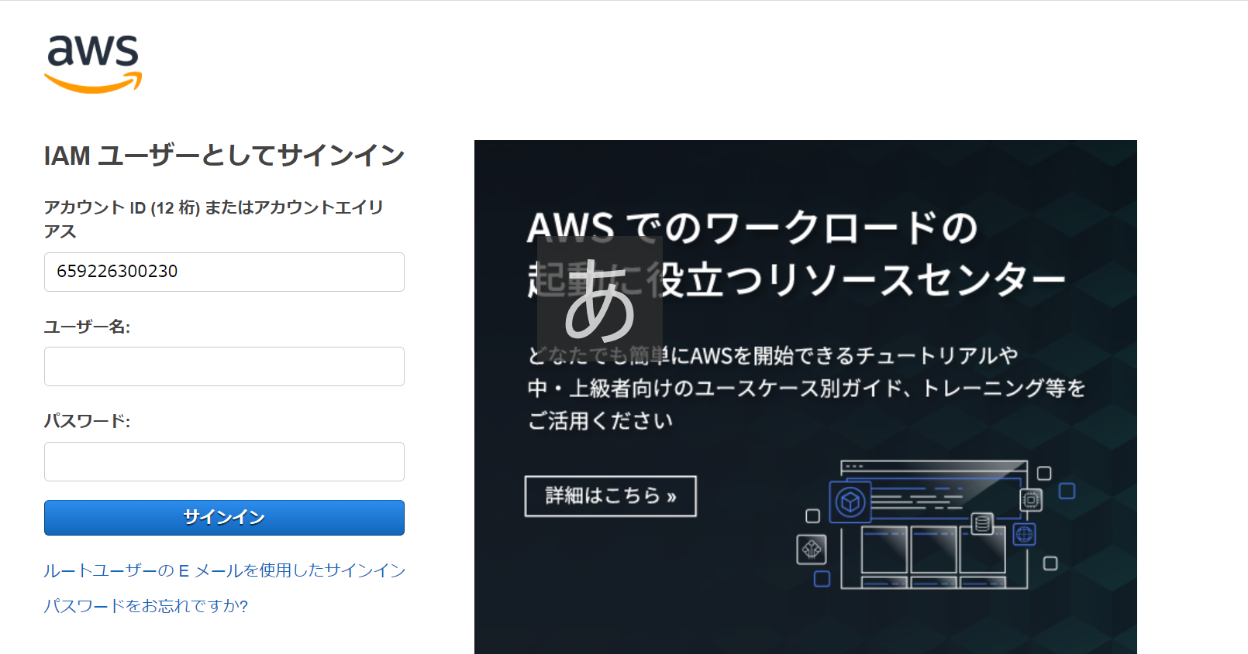 以下にアクセスしてAWSコンソールにログインする URL：https://659226300230.signin.aws.amazon.com/console ユーザ：nb_root パスワード：awsK@iyo2021
2 | 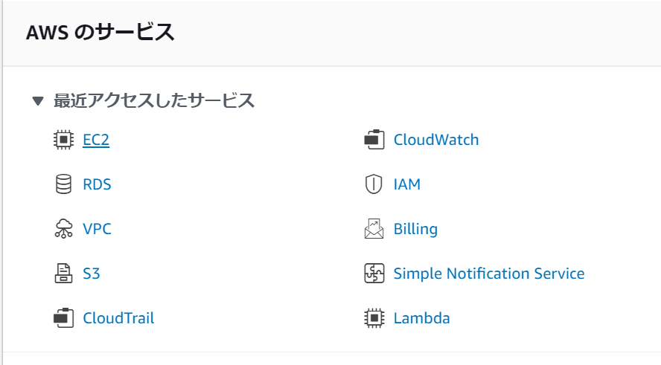 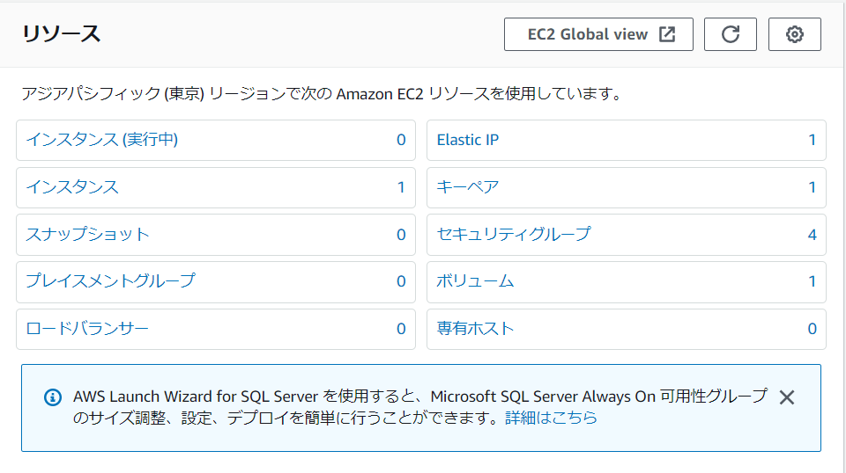 EC2をクリック後、インスタンスをクリック
3 | 対象サーバにチェックをつけて、インスタンスの状態をクリックする
4 | インスタンスの起動/停止/再起動を選択する

